手順
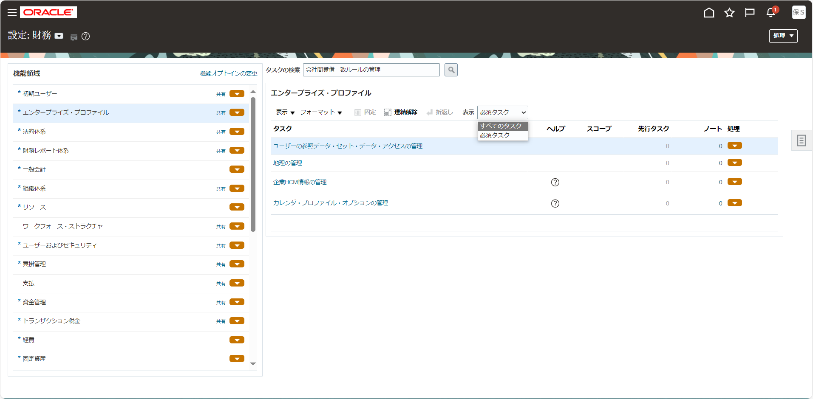
手順

メニュー

シート | メニュー | タスク | 説明、その他
17 | 設定および保守 > 設定：財務 > 一般会計 | 仕訳ソースの管理 | 「仕訳ソースの管理」をタスク一覧から選択

タスク一覧からの選択

設定画面の画面左上より設定種別を確認します。他の名前になっている場合は「▼」をクリックして変更します。

画面左の機能領域から該当のタスク種別を選択し、画面右に表示されたタスク名をクリックします。
タスク名が見つからない場合は「表示 > すべてのタスク」を選択して非表示のタスクを表示させます。

17
25バイト以内(SJIS)で名前、ソースキーは設定。
目次
タスク名
仕訳ソースの管理

「作成（＋）」ボタンをクリック
名前 | ソースキー | 摘要 | 仕訳の凍結 | 会計日ルール | 仕訳参照の インポート | 仕訳承認 必須 | キーを使用して インポート | 仕訳を単一通貨に限定
※下記Custom用新規追加ソース
GL部門入力 | EBS_GL department input | EBSアドオンのGL部門入力の仕訳 | はい | 積上日 | TRUE | FALSE | FALSE | FALSE | 10 | 23
人事システム | EBS Personnel system | 人事システムの仕訳 | いいえ | 積上日 | TRUE | FALSE | FALSE | FALSE | 12 | 20
実績振替 | EBS Achievement transfer | EBSアドオンの実績振替の仕訳 | はい | 積上日 | TRUE | FALSE | FALSE | FALSE | 8 | 24
販売実績 | EBS Sales results | 販売実績の仕訳 | はい | 積上日 | TRUE | FALSE | FALSE | FALSE | 8 | 17
個別開発 | EBS Individual develop | EBSアドオンの個別開発の仕訳 | はい | 積上日 | TRUE | FALSE | FALSE | FALSE | 8 | 22
在庫原価振替 | EBS Inv cost transfer | EBSアドオンの在庫原価振替の仕訳 | はい | 積上日 | TRUE | FALSE | FALSE | FALSE | 12 | 21
自販機物件 | EBS Ven machine property | EBSアドオンの自販機物件の仕訳 | いいえ | 積上日 | TRUE | FALSE | FALSE | FALSE | 10 | 24
生産システム | EBS Production system | EBSアドオンの生産システムの仕訳 | はい | 積上日 | TRUE | FALSE | FALSE | FALSE | 12 | 21
控除作成 | EBS Deduction creation | EBSアドオンの控除作成の仕訳 | はい | 積上日 | TRUE | FALSE | FALSE | FALSE | 8 | 22
EBS_資産管理 | EBS Asset management | EBS標準の固定資産管理の仕訳 | はい | 積上日 | TRUE | FALSE | FALSE | FALSE | 12 | 20
EBS_在庫管理 | EBS Inv control | EBS標準の在庫管理の仕訳 | はい | 積上日 | TRUE | FALSE | FALSE | FALSE | 12 | 15
EBS_売掛管理 | EBS Receivables | EBS標準の売掛管理仕訳の仕訳 | はい | 積上日 | TRUE | FALSE | FALSE | FALSE | 12 | 15
EBS_手動 | EBS Manual | EBS標準の手動の仕訳 | いいえ | 積上日 | FALSE | FALSE | FALSE | FALSE | 8 | 10
EBS_リース | EBS Lease Accounting | EBS標準の定型仕訳の仕訳 | いいえ | 積上日 | TRUE | FALSE | FALSE | FALSE | 10 | 20
EBS_買掛管理 | EBS Payables | EBS標準の買掛管理の仕訳 | はい | 積上日 | TRUE | FALSE | FALSE | FALSE | 12 | 12
移行 | Migration | 営業データ移行用 | いいえ | 積上日 | TRUE | FALSE | FALSE | FALSE | 4 | 9
会社間振替 | Intercompany Transfer | 会社間振替の仕訳 | はい | 積上日 | TRUE | FALSE | FALSE | FALSE | 10 | 21
ERP_GL部門入力 | ERP_GL department input | ERPからのGL部門入力の仕訳 | いいえ | 積上日 | TRUE | TRUE | FALSE | FALSE | 14 | 23
財務経理用_ERP_GL部門入力 | ZAIKEI_ERP_GL department | 財務経理専用のERPからのGL部門入力の仕訳 | いいえ | 積上日 | TRUE | TRUE | FALSE | FALSE | 25 | 24

※下記オラクル社事前定義済みソース
Channel Revenue | Channel Revenue | Oracle Fusionチャネル収益補助元帳 | はい | 積上日 | TRUE | FALSE | FALSE | FALSE
EBS転送 | EBS Coexistence | E-Business Suite共存 | はい | 積上日 | TRUE | FALSE | TRUE | FALSE
PS Compliance | PS Compliance | Oracle Fusion Public Sector Compliance and Regulation | はい | 積上日 | TRUE | FALSE | FALSE | FALSE
その他 | Other | その他すべてのソースです。 | いいえ | 積上日 | FALSE | FALSE | FALSE | FALSE
オープン残高 | MRC Open Balances | レポート通貨オープン残高です。 | はい | 独立 | FALSE | FALSE | FALSE | FALSE
グローバル会社間 | Global Intercompany | グローバル会社間トランザクションです。 | はい | 独立 | TRUE | FALSE | FALSE | FALSE
スプレッドシート | Spreadsheet | スプレッドシートのアップロードです。 | いいえ | 積上日 | TRUE | TRUE | FALSE | FALSE
プライマリ元帳 | Primary Ledger | プライマリ元帳からセカンダリ元帳への残高転送です。 | いいえ | 積上日 | TRUE | FALSE | TRUE | FALSE
プロジェクト | Project Accounting | 原価、収益および請求相殺トランザクションについてOracle Fusion Projectsによって生成される会計です。 | はい | 積上日 | TRUE | FALSE | FALSE | FALSE
ポータル・レポート | Portal GL | Oracle Fusion General Ledgerポータル統合です。 | いいえ | 積上日 | TRUE | FALSE | FALSE | FALSE
リース会計 | Lease Accounting | Oracle Fusionリース会計補助元帳 | はい | 積上日 | TRUE | FALSE | FALSE | FALSE
不動産 | Real Estate | 不動産。 | いいえ | 積上日 | FALSE | TRUE | FALSE | FALSE
再評価 | Revaluation | 再評価仕訳です。 | いいえ | 積上日 | FALSE | FALSE | FALSE | FALSE
原価会計 | Cost Accounting | すべての在庫トランザクションのソースです。 | いいえ | 積上日 | TRUE | FALSE | FALSE | FALSE
収益管理 | Revenue Management | 収益管理アプリケーションの仕訳ソースです。 | いいえ | 積上日 | TRUE | FALSE | FALSE | FALSE
受入会計 | Receipt Accounting | すべての受入トランザクションのソースです。 | いいえ | 積上日 | TRUE | FALSE | FALSE | FALSE
合弁企業 | Joint Ventures | Oracle Fusion合弁企業管理補助元帳 | はい | 積上日 | TRUE | FALSE | TRUE | FALSE
売掛管理 | Receivables | Oracle Fusion Receivablesの補助元帳です。 | はい | 積上日 | TRUE | FALSE | FALSE | FALSE
手動 | Manual | 仕訳手動入力です。 | いいえ | 積上日 | FALSE | TRUE | FALSE | FALSE
残高転送 | Balance Transfer | 元帳間の残高転送です。 | いいえ | 積上日 | TRUE | FALSE | TRUE | FALSE
決算整理仕訳 | Closing Journal | 決算整理仕訳です。 | いいえ | 独立 | FALSE | FALSE | FALSE | FALSE
税金 | Tax | Oracle Fusion Tax | はい | 積上日 | TRUE | FALSE | FALSE | FALSE
米国連邦 | US Federal | 米国連邦財務トランザクション | はい | 積上日 | TRUE | FALSE | FALSE | FALSE
経費 | Expenses | 経費 | いいえ | 積上日 | TRUE | FALSE | FALSE | FALSE
給与 | Payroll | Oracle Fusion Payrollの補助元帳です。 | はい | 積上日 | TRUE | FALSE | FALSE | FALSE
統計 | Statistical | 統計仕訳です。 | いいえ | 積上日 | FALSE | FALSE | FALSE | FALSE
自動コピー | AutoCopy | 別の仕訳からコピーされる仕訳です。 | いいえ | 積上日 | TRUE | FALSE | FALSE | FALSE
買掛管理 | Payables | Oracle Fusion Payablesの補助元帳です。 | はい | 積上日 | TRUE | FALSE | FALSE | FALSE
資産 | Assets | Oracle Fusion Assetsの補助元帳です。 | はい | 積上日 | TRUE | FALSE | FALSE | FALSE
資金管理 | Cash Management | Oracle Fusion Cash Managementの補助元帳です。 | はい | 積上日 | TRUE | FALSE | FALSE | FALSE
購買管理 | Purchasing | Oracle Fusion Purchasingの補助元帳です。 | いいえ | 積上日 | TRUE | FALSE | FALSE | FALSE
配賦 | Allocations | 配賦プロセスです。 | いいえ | 積上日 | TRUE | FALSE | TRUE | FALSE
「保存してクローズ」ボタンをクリックする。

